周知用チラシ（年間購読）
 |  | 心電図検定特集
 |  |  | ※タイトルに心電図を含む年間購読の書籍からピックアップ
7771 | 小児心電図のみかた，考えかた |  |  | 6481 | 楽しく学ぼう心電図のすべて臨床心電図診断学
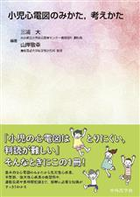 |  | 出版：中外医学社 | 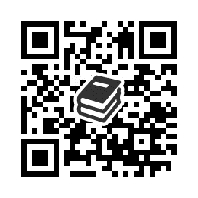 | 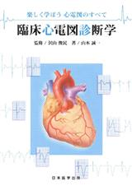 |  | 出版：日本医学出版 | 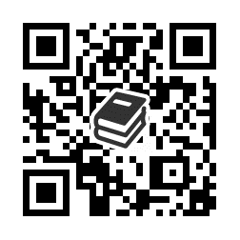
 |  | 発行：2022/3/1 |  |  |  | ﾍﾙｽｹｱ･ｱｶﾃﾞﾐｰ
 |  | 著者 |  |  |  | 発行：2020/6/20
 |  | 三浦大(編著) |  |  |  | 著者
 |  | 山岸敬幸(編著) |  |  |  | 沢山俊民(監修) 山本誠一(著)
7012 | 心電図の読み“型”教えます！ Season3 |  |  | 2315 | 3秒で心電図を読む本
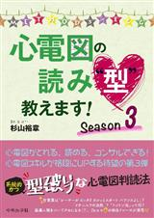 |  | 出版：中外医学社 | 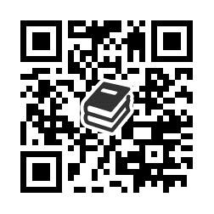 | 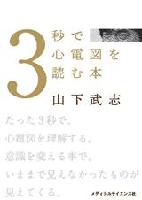 |  | 出版：メディカル | 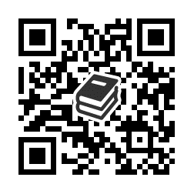
 |  | 発行：2021/4/5 |  |  |  | サイエンス社
 |  | 著者 |  |  |  | 発行：2010/3/25
 |  | 杉山裕章(著) |  |  |  | 著者
 |  |  |  |  |  | 山下武志(著)
6274 | 心電図の読み“型”教えます！ Season2 |  |  | 3983 | あなたが心電図を読めない本当の理由
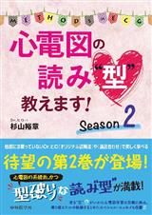 |  | 出版：中外医学社 | 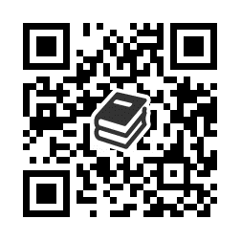 | 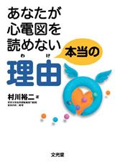 |  | 出版：文光堂 | 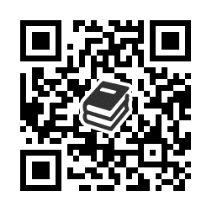
 |  | 発行：2020/3/1 |  |  |  | 発行：2008/10/13
 |  | 著者 |  |  |  | 著者
 |  | 杉山裕章(著) |  |  |  | 村川裕二(著)

5678 | 小児心電図のみかた，考えかた |  |  | 3984 | 続・あなたが心電図を読めない本当の理由
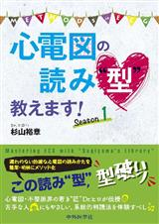 |  | 出版：中外医学社 | 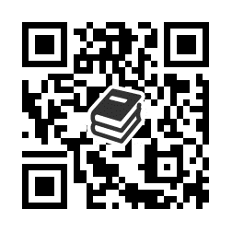 | 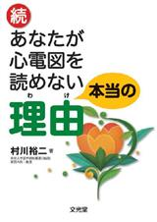 |  | 出版：文光堂 | 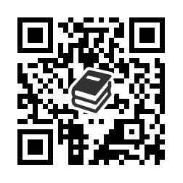
 |  | 発行：2019/4/1 |  |  |  | 発行：2009/10/16
 |  | 著者 |  |  |  | 著者
 |  | 杉山裕章(著) |  |  |  | 村川裕二(著)

5794 | 救急心電図 ただいま診断中！ |  |  | 3985 | 続々・あなたが心電図を読めない本当の理由
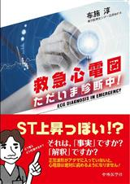 |  | 出版：中外医学社 | 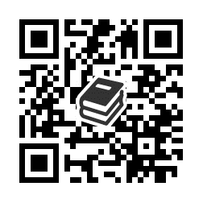 | 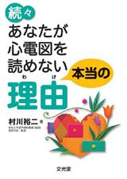 |  | 出版：文光堂 | 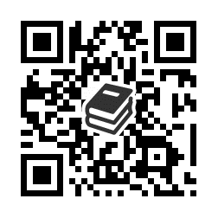
 |  | 発行：2018/9/15 |  |  |  | 発行：2010/10/16
 |  | 著者 |  |  |  | 著者
 |  | 布施淳(著) |  |  |  | 村川裕二(著)

 |  | https://mol.medicalonline.jp/library/ebooks/

 |  | ※書名の前の数字を検索窓に入力すると書籍の検索が簡単です

